Hoja1
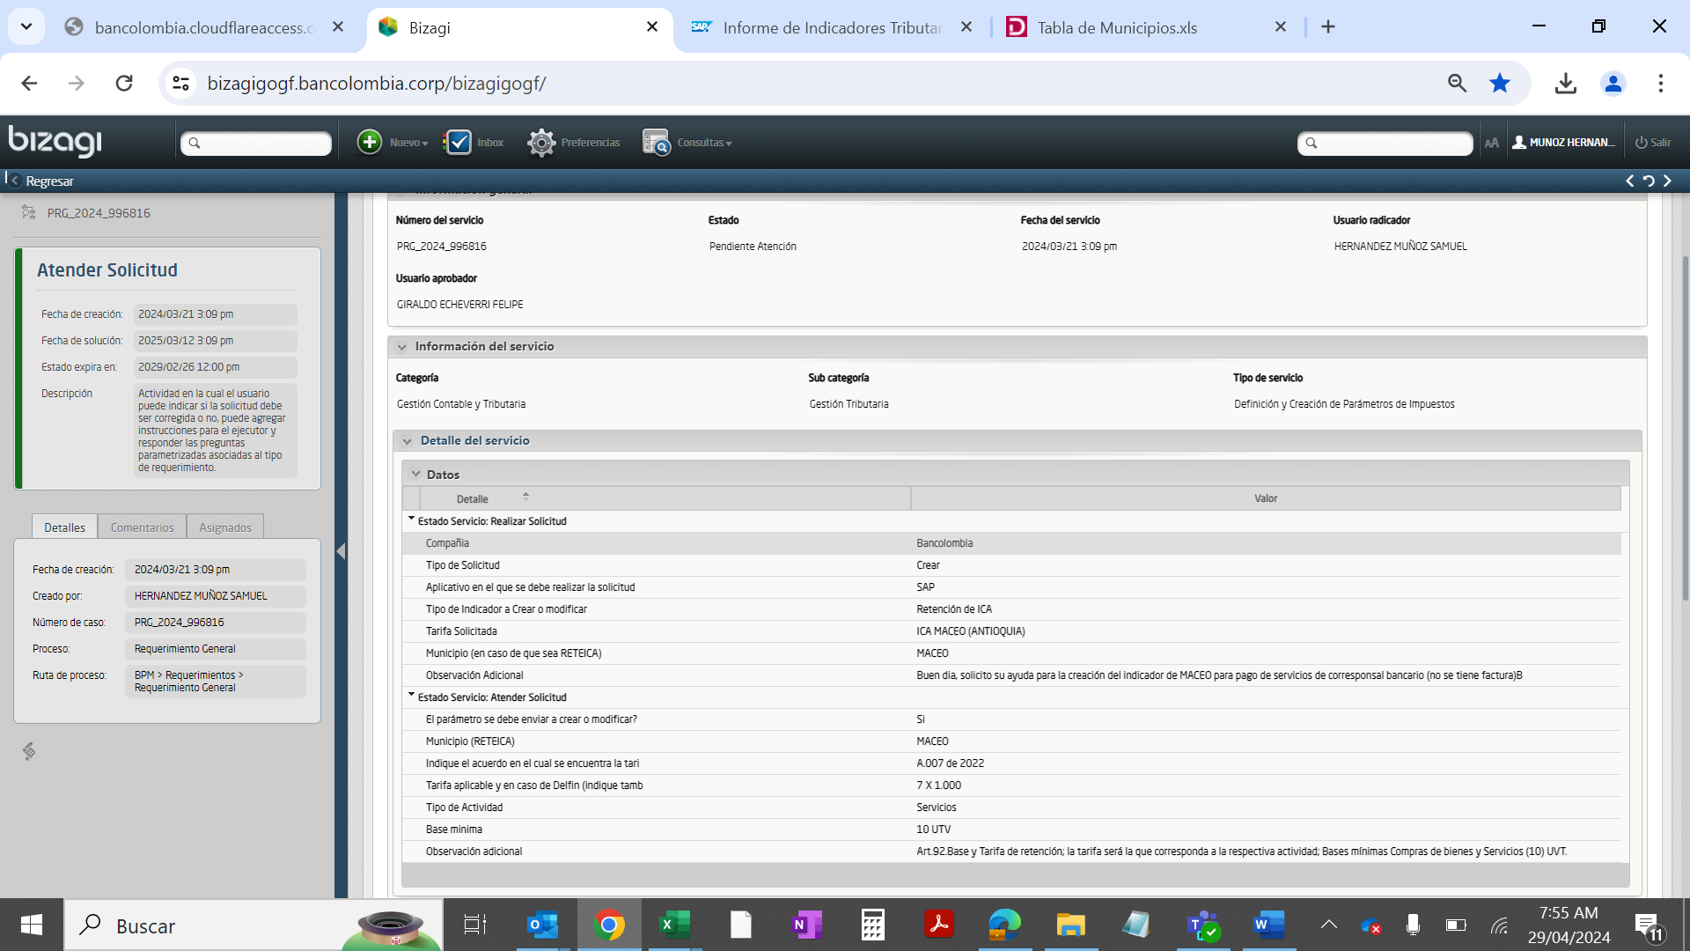
Ps | Tp.retenc. | Denominación | Tope Tipo
CO |  | ReteIca Maceo Act.Servicios | 470,650

Creación Indicador
Ps | Tp.retenc. | Ret | Indicador de retención | Parte sujeta a retención | Tp.reten. | Clv.Ofic | Denominación | Cuentas Debe | Cuentas Haber | Tope Mínimo Servicio | Region | Provincia | #Caracteres
CO |  | 01 |  | 100 | 0.7000 | ZC | Reteica Maceo Act.Serv Tar 7xmil | 2503101202 | 2503101202 | 470,650 | 05 | 425 | 32

